Figure 1
 |  | 2000 | 2001 | 2002 | 2003 | 2004 | 2005 | 2006 | 2007 | 2008 | 2009 | 2010 | 2011 | 2012 | 2013 | 2014 | 2015 | 2016 | 2017 | 2018 | 2019 | 2020
NIVEAU 3 | Niveau 3 hors BEP | 192,359 | 186,202 | 181,771 | 177,845 | 178,807 | 182,059 | 187,137 | 190,690 | 186,059 | 187,228 | 187,537 | 187,797 | 185,875 | 174,654 | 162,226 | 159,610 | 159,998 | 162,650 | 164,874 | 167,702 | 182,068
NIVEAU 3 | BEP | 52,974 | 51,244 | 50,395 | 47,490 | 46,467 | 46,554 | 48,254 | 48,604 | 45,600 | 22,539 | 4,320 | 1,763 | 0 | 0 | 0 | 0 | 0 | 0 | 0 | 0 | 0
NIVEAU 4 | Niveau 4 hors Bac pro | 35,951 | 37,511 | 39,755 | 41,462 | 43,511 | 46,789 | 49,242 | 50,758 | 51,586 | 54,262 | 55,998 | 55,252 | 54,022 | 52,777 | 51,183 | 50,470 | 49,741 | 50,109 | 51,594 | 53,661 | 66,784
NIVEAU 4 | Bac pro | 33,404 | 34,317 | 35,047 | 35,900 | 37,112 | 39,820 | 42,709 | 44,995 | 46,884 | 57,638 | 67,020 | 68,636 | 62,875 | 58,905 | 53,697 | 51,112 | 50,073 | 50,843 | 51,859 | 53,594 | 57,452
NIVEAU 5 | Niveau 5 | 35,553 | 37,234 | 37,751 | 38,217 | 39,560 | 44,233 | 50,316 | 55,577 | 58,572 | 59,532 | 62,074 | 67,193 | 74,868 | 74,048 | 71,419 | 73,317 | 76,326 | 82,200 | 88,551 | 95,860 | 135,540
NIVEAU 6 | Niveau 6 | 9,448 | 9,568 | 11,243 | 12,674 | 14,124 | 15,063 | 16,461 | 17,198 | 16,021 | 17,387 | 19,189 | 21,762 | 22,321 | 22,937 | 23,743 | 24,655 | 26,605 | 29,740 | 31,582 | 39,506 | 78,994
NIVEAUX 7 et 8 | Niveaux 7 et 8 | 6,185 | 6,852 | 7,514 | 8,378 | 9,407 | 11,341 | 13,690 | 17,340 | 22,928 | 26,156 | 30,142 | 33,931 | 38,182 | 41,027 | 43,614 | 46,041 | 49,523 | 54,364 | 59,667 | 68,480 | 108,797

Total |  | 365,874 | 362,928 | 363,476 | 361,966 | 368,988 | 385,859 | 407,809 | 425,162 | 427,650 | 424,742 | 426,280 | 436,334 | 438,143 | 424,348 | 405,882 | 405,205 | 412,266 | 429,906 | 448,127 | 478,803 | 629,635
Note : « La nomenclature des diplômes par niveau utilisée dans cette étude est celle du décret n° 2019-14 du 8 janvier 2019 relatif au cadre national des certifications professionnelles »

1 - Évolution des effectifs d’apprentis selon le niveau de formation entre 2000 et 2020

Niveau 3 hors BEP

Champ : France métropolitaine + DROM.
Source : DEPP-MENJS-MESRI, enquête SIFA.
Réf. : Note d'information, n° 21.30. © DEPP

Figure 4
 | 2020 | Répartition
1 | 557,100 | 64.8 | 1 - Vers seconde GT
2 | 233,900 | 27.2 | 2 - Vers voie professionnelle scolaire
3 | 42,100 | 4.9 | 3 - Vers apprentissage
4 | 19,300 | 2.2 | 4 - Redoublement et autres 1er cycle
5 | 7,900 | 0.9 | 5 - Sorties1
total | 860,300 | 100.0 | total

4 - Orientation à l'issue de la troisième à la rentrée 2020 (en %)

1. Sorties vers les formations sociales ou de la santé, vers le marché du travail ou départs à l'étranger.
Champ : France métropolitaine + DROM (y compris Mayotte).
Source : DEPP-MENJS-MESRI, enquête SIFA et Système d’information Scolarité ; ministère en charge de l’Agriculture, Safran.
Réf. : Note d'information, n° 21.30. © DEPP

Figure 7
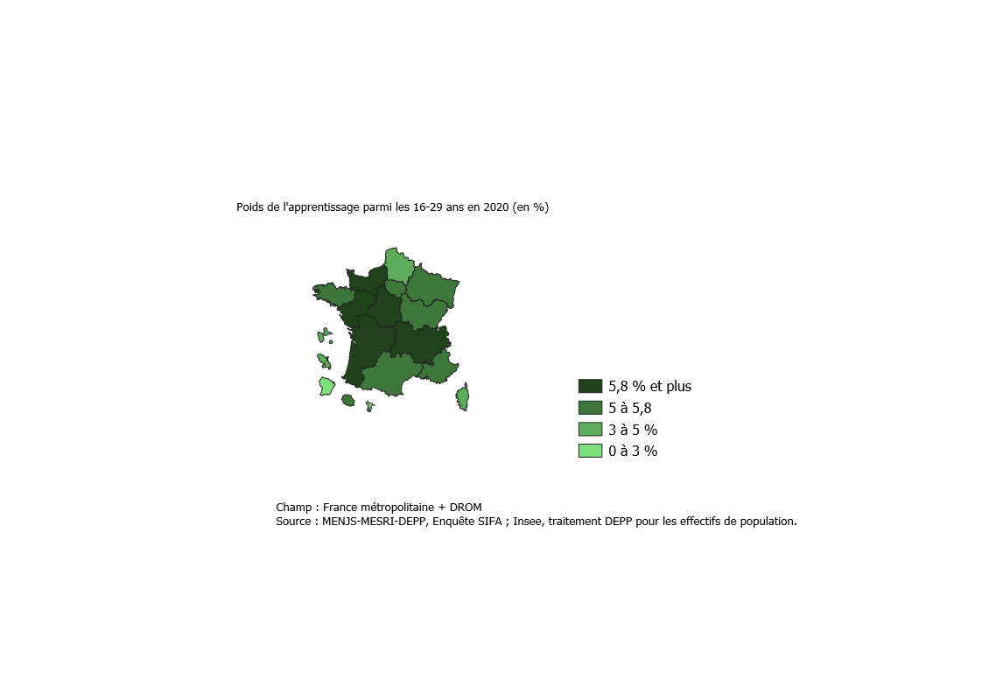
7- Poids de l'apprentissage parmi les 16-29 ans en 2020

COD_REGAC | Région académique | Poids de l'apprentissage parmi les 16-29 ans en 2020 (%)
01 | AUVERGNE-RHÔNE-ALPES | 5.9
02 | BOURGOGNE-FRANCHE-COMTÉ | 5.3
03 | BRETAGNE | 5.6
04 | CENTRE-VAL DE LOIRE | 6.0
05 | CORSE | 4.4
06 | GRAND EST | 5.3
09 | HAUTS-DE-FRANCE | 4.6
10 | ILE-DE-FRANCE | 5.4
14 | NORMANDIE | 6.1
15 | NOUVELLE-AQUITAINE | 6.1
16 | OCCITANIE | 5.4
17 | PAYS DE LA LOIRE | 6.7
18 | PROVENCE-ALPES-CÔTE D'AZUR | 5.8
07 | GUADELOUPE | 3.1
08 | GUYANE | 1.6
11 | LA RÉUNION | 5.4
12 | MARTINIQUE | 3.7
13 | MAYOTTE | 0.8

Champ : France métropolitaine + DROM.
Source : DEPP-MENJS-MESRI, enquête SIFA ; Insee, traitement DEPP pour les effectifs de population.
Réf. : Note d'information, n° 21.30. © DEPP

Figure 9
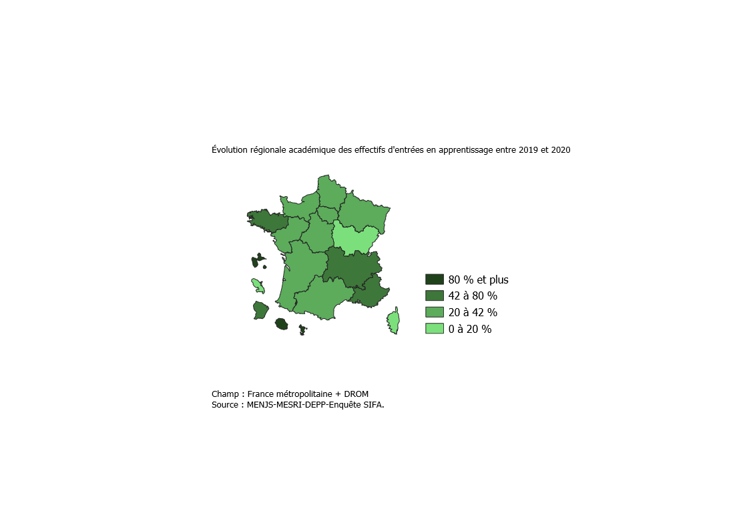
9- Évolution régionale académique des effectifs d'entrées en apprentissage entre 2019 et 2020

COD_REGAC | Région académique | Évolution 2019-2020
01 | AUVERGNE-RHONE-ALPES | 50.5
02 | BOURGOGNE-FRANCHE-COMTE | 12.6
03 | BRETAGNE | 53.1
04 | CENTRE-VAL DE LOIRE | 23.7
05 | CORSE | 0.9
06 | GRAND EST | 29.5
09 | HAUTS-DE-FRANCE | 35.5
10 | ILE-DE-France | 39.8
14 | NORMANDIE | 36.9
15 | NOUVELLE-AQUITAINE | 40.5
16 | OCCITANIE | 40.8
17 | PAYS DE LA LOIRE | 35.9
18 | PROVENCE-ALPES-COTE D'AZUR | 52.9
07 | GUADELOUPE | 105.4
08 | GUYANE | 45.9
11 | LA REUNION | 164.6
12 | MARTINIQUE | 18.8
13 | MAYOTTE | 82.9

Champ : France métropolitaine + DROM
Source : MENJS-MESRI-DEPP- Enquête SIFA
Réf. : Note d'information, n° 21.30. © DEPP

